Лист1
Задача №2
Планируется взять кредит в 5 000 000 рублей на 20 лет. Определите процентную ставку, если платежи должны вноситься ежемесячно в размере 90 000 рублей.

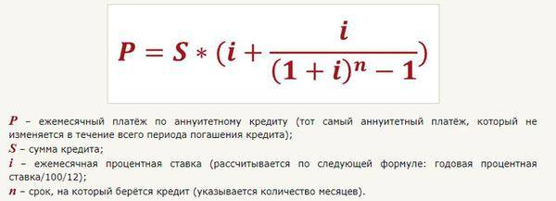
Расчет процентной ставки
Сумма кредита (руб.): | 5,000,000.0 ₽
Срок кредита (лет): | 20
Срок кредита (мес): | 240
Величина процентной ставки по кредиту (%): | 1.77%
Ежемесячный платеж по кредиту (руб): | 90,000.00 ₽

